Cover
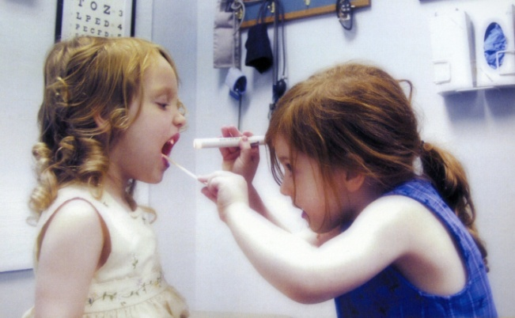

La trasparenza al servizio della salute

Pazienti.org
Business Plan

Dicembre 2009

Pagina Grafici
 | Jan-10 | Feb-10 | Mar-10 | Apr-10 | May-10 | Jun-10 | Jul-10 | Aug-10 | Sep-10 | Oct-10 | Nov-10 | Dec-10 | Jan-11 | Feb-11 | Mar-11 | Apr-11 | May-11 | Jun-11 | Jul-11 | Aug-11 | Sep-11 | Oct-11 | Nov-11 | Dec-11 | Jan-12 | Feb-12 | Mar-12 | Apr-12 | May-12 | Jun-12 | Jul-12 | Aug-12 | Sep-12 | Oct-12 | Nov-12 | Dec-12
Ricavi | - | - | - | - | - | - | - | - | 1,360 | 2,720 | 2,720 | 3,627 | 4,534 | 6,801 | 9,068 | 9,068 | 9,068 | 11,334 | 11,334 | 11,334 | 13,601 | 13,601 | 15,868 | 15,868 | 18,135 | 18,135 | 18,135 | 20,402 | 22,669 | 22,669 | 22,669 | 24,936 | 27,203 | 27,203 | 29,469 | 29,469
Costi | 8,650 | 7,850 | 4,850 | 8,350 | 8,350 | 3,550 | 4,150 | 4,650 | 4,650 | 4,650 | 4,650 | 4,650 | 18,200 | 17,450 | 9,450 | 9,450 | 9,550 | 9,550 | 10,300 | 9,550 | 9,550 | 9,550 | 9,550 | 9,550 | 24,450 | 22,450 | 17,450 | 17,450 | 17,450 | 17,450 | 18,450 | 17,450 | 17,450 | 17,450 | 17,450 | 17,450

 | Jan-10 | Feb-10 | Mar-10 | Apr-10 | May-10 | Jun-10 | Jul-10 | Aug-10 | Sep-10 | Oct-10 | Nov-10 | Dec-10 | Jan-11 | Feb-11 | Mar-11 | Apr-11 | May-11 | Jun-11 | Jul-11 | Aug-11 | Sep-11 | Oct-11 | Nov-11 | Dec-11 | Jan-12 | Feb-12 | Mar-12 | Apr-12 | May-12 | Jun-12 | Jul-12 | Aug-12 | Sep-12 | Oct-12 | Nov-12 | Dec-12
Fabbisogno | 8,650 | 16,500 | 21,350 | 29,700 | 38,050 | 41,600 | 45,750 | 50,400 | 53,690 | 55,620 | 57,549 | 58,572 | 72,239 | 82,888 | 83,271 | 83,653 | 84,136 | 82,351 | 81,317 | 79,532 | 75,481 | 71,430 | 65,112 | 58,794 | 65,109 | 69,424 | 68,739 | 65,787 | 60,568 | 55,349 | 51,131 | 43,645 | 33,892 | 24,140 | 12,121 | 101

